Sheet1
몬스터옵틱스 2.5D 커브드 글라스(3매)(아이폰15시리즈)
STI : 02 6673 4900 , Fax : 02 6406 6543
배송주소:
제품명 | 몬스터옵틱스 2.5D 커브드 글라스(3매)(아이폰15시리즈)
이미지 | 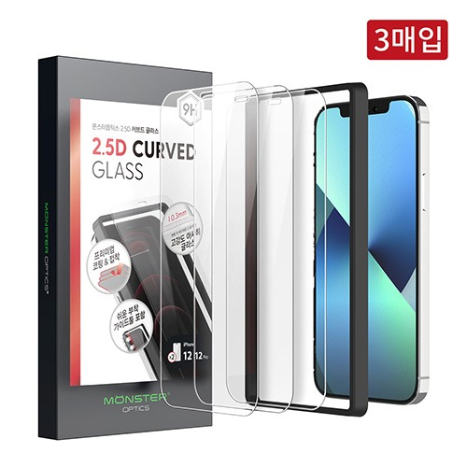
기종/구분 | 액정보호필름
아이폰15
아이폰15 PLUS
아이폰15 PRO
아이폰15 PRO MAX

